القائمة الرئيسية
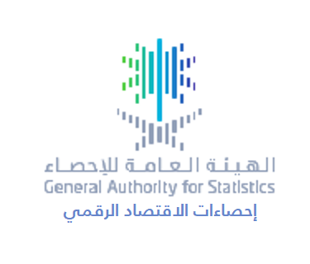

إحصاءات الاقتصاد الرقمي لعام 2022م

رقم الجدول | العنوان
1 | حصة الاقتصاد الرقمي من الناتج المحلي الإجمالي
2 | النسبة المئوية للمنشآت التي قدمت خدماتها من خلال تطبيقات إلكترونية بحسب الأنشطة الاقتصادية
3 | النسبة المئوية للمنشآت التي استخدمت أنظمة أو أجهزة متصلة بالإنترنت بحسب الأنشطة الاقتصادية
4 | النسبة المئوية للمنشآت التي قامت بشراء خدمات الحوسبة السحابية بحسب الأنشطة الاقتصادية
5 | النسبة المئوية للمنشآت التي قامت بتسليم مبيعاتها بشكل إلكتروني من إجمالي المنشآت التي تلقت طلبات شراء عن طريق الإنترنت بحسب الأنشطة الاقتصادية
6 | النسبة المئوية للمنشآت التي قامت باستلام مشترياتها بشكل إلكتروني من إجمالي المنشآت التي قامت بطلب أو شراء سلع وخدمات عن طريق الإنترنت بحسب الأنشطة الاقتصادية
7 | النسبة المئوية للمنشآت التي قامت بتتبع السلع والخدمات من خلال الإنترنت بحسب الأنشطة الاقتصادية
8 | النسبة المئوية للمنشآت التي تمتلك حسابًا على منصات التواصل الاجتماعي بحسب الأنشطة الاقتصادية
9 | النسبة المئوية للمنشآت التي قامت بالإعلان عن منتجاتها من خلال منصات التواصل الاجتماعي بحسب الأنشطة الاقتصادية
10 | النسبة المئوية للمنشآت التي قامت بتوفير الدعم عبر الإنترنت لخدمات ما بعد البيع من خلال موقع الويب الخاص بها بحسب الأنشطة الاقتصادية

